Tabela 1
Tabela 1: Podaci o osiguranju za period od 1. januara do 30. aprila 2022. godine
Table 1: Insurance data for the period 1 January - 30 April 2022

Šifra Code | Vrste osiguranja/ Class of Insurance | Osiguranja/ Policies |  | Štete/ Claims
 |  | Broj osiguranja/ Number of Insurance | Bruto fakturisana premija/ Gross written premium GWP (€) | Broj šteta/ Number of Claims | Riješene štete/ Settled Claims
 |  |  |  |  | Broj/ Number | Iznos/ Amount (€)
01 | Osiguranje od nezgode/ Accident insurance | 38,966 | 3,893,529 | 4,128 | 3,561 | 2,382,038
02 | Zdravstveno osiguranje/ Health insurance | 12,139 | 1,285,475 | 7,414 | 5,925 | 519,490
03 | Osiguranje motornih vozila/ Motor vehicle Insurance | 15,707 | 2,066,560 | 1,300 | 1,080 | 1,286,820
04 | Osiguranje šinskih vozila/ Railway rolling stock insurance | 6 | 68,068 | 0 | 0 | 0
05 | Osiguranje vazduhoplova/ Aircraft insurance | 8 | 118,844 | 2 | 0 | 0
06 | Osiguranje plovnih objekata/ Vessel insurance | 31 | 302,508 | 1 | 0 | 0
07 | Osiguranje robe u prevozu/ Goods in transit insurance | 92 | 236,611 | 70 | 62 | 7,091
08 | Osiguranje imovine od požara i drugih opasnosti/ Insurance against fire and other threats to property | 34,760 | 1,480,381 | 187 | 102 | 170,348
09 | Ostala osiguranja imovine/ Other damage to property | 23,624 | 4,740,059 | 681 | 429 | 893,360
10 | Osiguranje od odgovornosti za upotrebu motornih vozila/ Motor vehicles liability insurance | 253,392 | 11,275,989 | 5,959 | 4,320 | 4,999,336
11 | Osiguranje od odgovornosti za upotrebu vazduhoplova/ Aircraft liability insurance | 22 | 674,568 | 12 | 12 | 980
12 | Osiguranje od odgovornosti za upotrebu plovihih objekata/ Vessel liability insurance | 2,841 | 51,246 | 9 | 7 | 10,200
13 | Osiguranje od opšte odgovornosti za štetu/ General liability insurance | 2,786 | 889,740 | 242 | 28 | 67,646
14 | Osiguranje kredita/ Credit insurance | 6,277 | 1,065,400 | 29 | 19 | 25,526
15 | Osiguranje jemstva/ Suretyship insurance | 194 | 19,077 | 10 | 8 | 7,850
16 | Osiguranje finansijskih gubitaka/ Financial loss insurance | 5,070 | 95,224 | 134 | 122 | 12,004
17 | Osiguranje troškova pravne zaštite/ Legal expense insurance | 1,623 | 1,787 | 2 | 0 | 0
18 | Putno osiguranje/ Travel insurance | 56,325 | 338,449 | 1,831 | 1,498 | 188,816
19 | Druge vrste neživotnih osiguranja/ Other classes of non-life insurance | 15,597 | 50,871 | 1 | 0 | 0
20 | Osiguranje života/ Life insurance | 68,672 | 5,717,308 | 1,051 | 863 | 3,168,983
21 | Rentno osiguranje/ Annuity insurance | 140 | 6,029 | 16 | 9 | 7,371
22 | Dopunsko osiguranje lica uz osiguranje života/ Supplementary insurance in addition to life insurance | 41,920 | 489,120 | 370 | 230 | 183,387
23 | Druge vrste životnih osiguranje/ Other classes of life insurance | 36 | 800 | 0 | 0 | 0
 | UKUPNO (neživotna osiguranja, vrste 01 - 19) TOTAL (non-life insurance, lines 01 -19) | 469,460 | 28,654,389 | 22,012 | 17,173 | 10,571,504
 | UKUPNO (životna osiguranja, vrste 20 - 23) TOTAL (life insurance 20 - 23) | 110,768 | 6,213,256 | 1,437 | 1,102 | 3,359,741
 | UKUPNO / TOTAL | 580,228 | 34,867,645 | 23,449 | 18,275 | 13,931,245
Izvor/Source: ANO/ISA

Grafik 1: Učešće vrsta osiguranja u ukupnoj BFP
Chart 1: Share of classes of insurance in total GWP

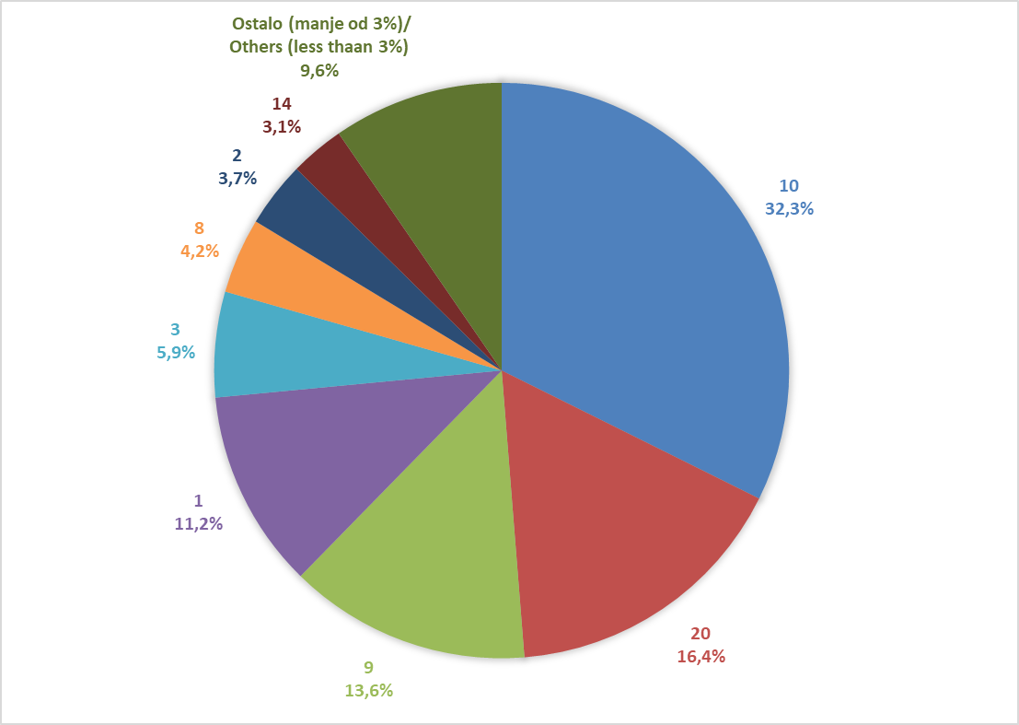

Izvor/Source: ANO/ISA

Sadržaj/Contents

